MARZO
COTIZACIÓN PROPUESTA_MERINSA_16.03.26
Nº | Cód. Artíc. | Artículo | Foto | Cant. | Costo Unit. (S/.) NO IGV | Tiempo Entrega | Detalles | Costo TOTAL (S/.) NO IGV |  | proveedor | Cod. Prod. Prov. | Obseraciones | costo $ | COSTO S/. | % | Resultado | Margen | Total | Cantidad | Costo MUESTRA Unidad | Movilidad | Total Producto | Tipo de Impresión | Costo impresión | Cant Color | Cant Lados | Cantidad por Millar | Costo Impresión | Empaq | Seguro CRT | Total | Costo S/. Sin IGV | I.G.V | TOTAL
1 | COCH-925N | LAPICERO ECOLOGICO | 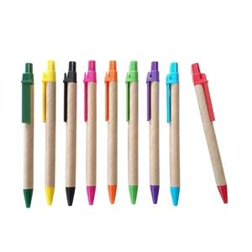 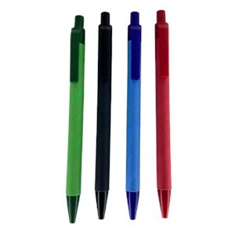 Imagen Referencial | 1000 | S/. 0.79 | 5 a 7 Días útiles | LAPICERO ECOLOGICO Lapiceros ecológicos cuerpo de cartón, clip de color Color de tinta: Azul Color de clip: Negro, blanco, turquesa, naranjna, verde claro y amarillo Presentación: Caja Grupal *Incluye logo a 1 color a 1 lado, en serigrafia. *Diseño o arte facilitado por el cliente | S/. 790.00 | 30% | CHIPPER LAGUNA VERDE |  | S/ 0.30 INCL IGV S/ 0.30 + IGV |  | S/. 0.30 | 80 | S/. 0.24 | S/. 240.00 | S/. 0.54 | 1000 | S/. 3.00 | S/. 90.00 | S/. 633.00 | YA INCLUYE | S/. 100.00 | 1 | 1 | 1 | S/. 100.00 | S/. 4.85 | S/. 11.07 | S/. 748.92 | S/. 0.75 | S/. 0.13 | S/. 0.88
2 | COCH-925N | LAPICERO ECOLOGICO | Imagen Referencial | 1000 | S/. 0.99 | 5 a 7 Días útiles | LAPICERO ECOLOGICO Lapiceros ecológicos cuerpo de cartón, clip de color Color de tinta: Azul Color de clip: Negro, blanco, turquesa, naranjna, verde claro y amarillo Presentación: Caja Grupal *Incluye logo a Full color a 1 lado, en UV. *Diseño o arte facilitado por el cliente | S/. 990.00 | 26% | CHIPPER |  |  |  | S/. 0.30 | 85 | S/. 0.26 | S/. 255.00 | S/. 0.55 | 1000 | S/. 3.00 | S/. 90.00 | S/. 648.00 | YA INCLUYE | S/. 220.00 | 1 | 1 | 1 | S/. 220.00 | S/. 4.85 | S/. 13.09 | S/. 885.94 | S/. 0.89 | S/. 0.16 | S/. 1.05
3 | COCH-088C | LAPICERO PLASTICO | 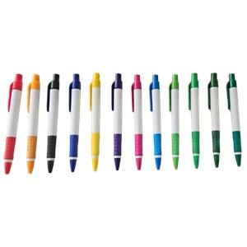 Imagen Referencial | 1000 | S/. 0.75 | 5 a 7 Días útiles | LAPICERO PLASTICO Lapiceros cuerpo de plastico, clip de color Color de tinta: Azul Color de clip: Negro, turquesa, naranja, verde claro y amarillo Presentación: Caja Grupal *Incluye logo a 1 color a 1 lado, en serigrafia. *Diseño o arte facilitado por el cliente | S/. 750.00 | 31% | CHIPPER |  |  |  | S/. 0.29 | 80 | S/. 0.23 | S/. 230.04 | S/. 0.52 | 1000 | S/. 2.88 | S/. 90.00 | S/. 610.47 | YA INCLUYE | S/. 90.00 | 1 | 1 | 1 | S/. 90.00 | S/. 4.85 | S/. 10.58 | S/. 715.90 | S/. 0.72 | S/. 0.13 | S/. 0.84
4 | COCH-088C | LAPICERO PLASTICO | Imagen Referencial | 1000 | S/. 0.89 | 5 a 7 Días útiles | LAPICERO PLASTICO Lapiceros cuerpo de plastico, clip de color Color de tinta: Azul Color de clip: Negro, turquesa, naranja, verde claro y amarillo Presentación: Caja Grupal *Incluye logo a 1 color a 1 lado, en serigrafia. *Diseño o arte facilitado por el cliente | S/. 890.00 | 27% | CHIPPER |  |  |  | S/. 0.29 | 85 | S/. 0.24 | S/. 244.42 | S/. 0.53 | 1000 | S/. 2.88 | S/. 90.00 | S/. 624.85 | YA INCLUYE | S/. 220.00 | 1 | 1 | 1 | S/. 220.00 | S/. 4.85 | S/. 12.75 | S/. 862.45 | S/. 0.86 | S/. 0.16 | S/. 1.02

MAYO
COTIZACIÓN PROPUESTA_MERINSA_20.05.26
Nº | Cód. Artíc. | Artículo | Foto | Cant. | Costo Unit. (S/.) NO IGV | Tiempo Entrega | Detalles | Costo TOTAL (S/.) NO IGV |  | proveedor | Cod. Prod. Prov. | Obseraciones | costo $ | COSTO S/. | % | Resultado | Margen | Total | Cantidad | Costo MUESTRA Unidad | Movilidad | Total Producto | Tipo de Impresión | Costo impresión | Cant Color | Cant Lados | Cantidad por Millar | Costo Impresión | Empaq | Seguro CRT | Total | Costo S/. Sin IGV | I.G.V | TOTAL
1 | COCH-892 | LAPICERO ECOLOGICO | 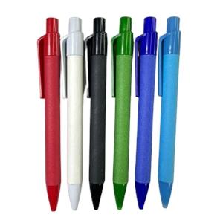 Imagen Referencial | 1000 | S/. 1.09 | 5 a 7 Días útiles | LAPICERO ECOLOGICO Lapiceros ecológicos gruesos Color de tinta: Azul Color : Azul Presentación: Caja Grupal *Incluye 1 logo a full color por 1 lado *Diseño o arte facilitado por el cliente | S/. 1,090.00 | 28% | CHIPPER | 892 | S/ 0.45 INCL IGV |  | S/. 0.39 | 80 | S/. 0.31 | S/. 309.01 | S/. 0.70 | 1000 | S/. 3.86 | S/. 90.00 | S/. 789.14 | UV EDGAR GAR | S/. 220.00 | 1 | 1 | 1 | S/. 220.00 | S/. 4.85 | S/. 15.21 | S/. 1,029.20 | S/. 1.03 | S/. 0.19 | S/. 1.21
2 | COCH-2126N | LAPICERO PLASTICO | 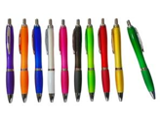 Imagen Referencial | 1000 | S/. 0.99 | 5 a 7 Días útiles | LAPICERO PLASTICO Lapiceros cuerpo de plastico Color de tinta: Azul Color: Azul Presentación: Caja Grupal *Incluye 1 logo a full color por 1 lado *Diseño o arte facilitado por el cliente | S/. 990.00 | 30% | CHIPPER | 2126N | S/ 0.42 INCL IGV |  | S/. 0.37 | 81 | S/. 0.30 | S/. 295.83 | S/. 0.66 | 1000 | S/. 3.65 | S/. 90.00 | S/. 754.70 | UV EDGAR GAR | S/. 220.00 | 1 | 1 | 1 | S/. 220.00 | S/. 4.85 | S/. 14.69 | S/. 994.24 | S/. 0.99 | S/. 0.18 | S/. 1.17
3 | COCH-138B | LAPICERO PLASTICO | 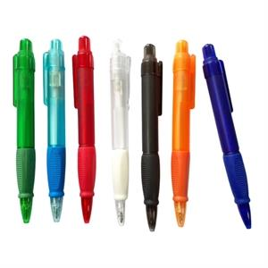 Imagen Referencial | 1000 | S/. 1.15 | 5 a 7 Días útiles | LAPICERO PLÁSTICO Material: Plastico Modelo: Retractil, clip plastico y goma antideslizante. Color de tinta azul Color: Azul Presentacion: Caja grupal, no bolsita individual *Incluye 1 logo a full color por 1 lado *Diseño o arte facilitado por el cliente | S/. 1,150.00 | 29% | CHIPPER / EYF | 138B / 5094 | CHIPPER S/.0.46 incluido IGV No hay azul / EYF S/.0.45 + IGV |  | S/. 0.45 | 75 | S/. 0.34 | S/. 337.50 | S/. 0.79 | 1000 | S/. 4.50 | S/. 90.00 | S/. 882.00 | UV EDGAR GAR | S/. 220.00 | 1 | 1 | 1 | S/. 220.00 | S/. 4.85 | S/. 16.60 | S/. 1,123.45 | S/. 1.12 | S/. 0.20 | S/. 1.33
4 | COEF-GP-5175H | LAPICERO DE FIBRA DE TRIGO | 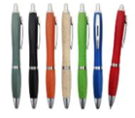 Imagen Referencial | 1000 | S/. 1.29 | 5 a 7 Días útiles | LAPICERO DE FIBRA DE TRIGO Material: Fibra de trigo Descripción: Lápicero plástico retráctil, punta y clip color plateado brillante Medida: 14 cm x 1,5 cm Color de tinta azul Color: Azul Presentacion: Caja grupal, no bolsita individual *Incluye 1 logo a full color por 1 lado *Diseño o arte facilitado por el cliente | S/. 1,290.00 | 29% | EYF | GP-5175H | S/.0.53 + IGV |  | S/. 0.53 | 70 | S/. 0.37 | S/. 371.00 | S/. 0.90 | 1000 | S/. 5.30 | S/. 90.00 | S/. 996.30 | UV EDGAR GAR | S/. 220.00 | 1 | 1 | 1 | S/. 220.00 | S/. 4.85 | S/. 18.32 | S/. 1,239.47 | S/. 1.24 | S/. 0.22 | S/. 1.46
5 | COEF-5144-1 | LAPICERO DE PLASTICO | 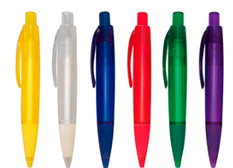 Imagen Referencial | 1000 | S/. 1.19 | 5 a 7 Días útiles | LAPICERO PLÁSTICO Material: Fibra de trigo Descripción: Lápicero plástico retráctil traslúcido, con goma antidezlizante en la base Medida: 12,75 cm x 1,6 cm Color de tinta azul Color: Azul Presentacion: Caja grupal, no bolsita individual *Incluye 1 logo a full color por 1 lado *Diseño o arte facilitado por el cliente | S/. 1,190.00 | 30% | EYF | 5144-1 | S/.0.50 + IGV |  | S/. 0.50 | 72 | S/. 0.36 | S/. 360.00 | S/. 0.86 | 1000 | S/. 5.00 | S/. 90.00 | S/. 955.00 | UV EDGAR GAR | S/. 220.00 | 1 | 1 | 1 | S/. 220.00 | S/. 4.85 | S/. 17.70 | S/. 1,197.55 | S/. 1.20 | S/. 0.22 | S/. 1.41

